MENU
Pesquisa de Ambiente Acadêmico - Presencial - 2022

MENU

Representatividade
Serviços Financeiros

Geral
Distribuição do Material Didático

Curso
LPI

Coordenação do Curso
CMA

Central Atendimento Aluno
CPA

Solicitação de Serviços

Representatividade
Pesquisa de Ambiente Acadêmico Presencial - 2022
MENU

REPRESENTATIVIDADE

Escola | Curso | Código do Curso | Total de Alunos | Respondentes | Representatividade

Escola Superior de Educação | LICENCIATURA EM PEDAGOGIA - PRESENCIAL | 3054 | 162 | 15 | 9.3%
Escola Superior de Gestão Pública, Política, Jurídica e Segurança | BACHARELADO EM DIREITO - PRESENCIAL | 3052 | 666 | 174 | 26.1%
Escola Superior de Gestão Pública, Política, Jurídica e Segurança | BACHARELADO EM DIREITO - PRESENCIAL | 174 | 31 | 2 | 6.5%
Escola Superior de Gestão, Comunicação e Negócios | BACHARELADO EM ADMINISTRAÇÃO - PRESENCIAL | 2776 | 66 | 9 | 13.6%
Escola Superior de Saúde Única | BACHARELADO EM SERVIÇO SOCIAL - PRESENCIAL | 2735 | 66 | 10 | 15.2%
Escola Superior Politécnica Uninter | BACHARELADO EM ENGENHARIA DA COMPUTAÇÃO - PRESENCIAL | 2738 | 34 | 3 | 8.8%
Escola Superior Politécnica Uninter | BACHARELADO EM ENGENHARIA DE PRODUÇÃO - PRESENCIAL | 2730 | 24 | 5 | 20.8%
Escola Superior Politécnica Uninter | TECNOLOGIA EM ANÁLISE E DESENVOLVIMENTO DE SISTEMAS - PRESENCIAL | 3055 | 6 | 3 | 50.0%
TOTAL |  |  | 1055 | 221 | 20.9%

Geral
Pesquisa de Ambiente Acadêmico Presencial- 2022
MENU
Curso

GERAL DA IES

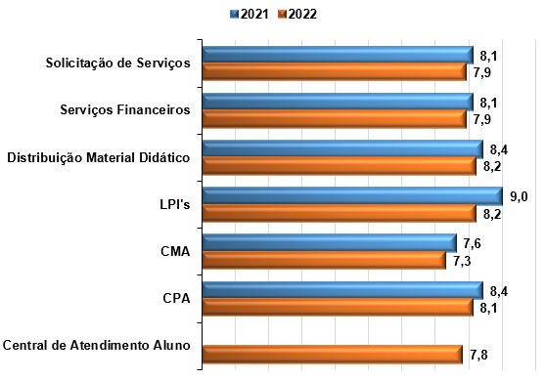
Quesitos | 2021 | 2022
Solicitação de Serviços | 8.1 | 7.9
Serviços Financeiros | 8.1 | 7.9
Distribuição Material Didático | 8.4 | 8.2
LPI's | 9.0 | 8.2
CMA | 7.6 | 7.3
CPA | 8.4 | 8.1
Central de Atendimento Aluno* |  | 7.8
*Em 2021 este quesito não foi realizado

Cursos
Pesquisa de Ambiente Acadêmico Presencial - 2022
MENU

Curso

 | *TR: Total de Respostas
 | *NTCA: Não tenho condições de avaliar
GERAL DA IES

O curso corresponde às expectativas iniciais:

1 | Concordo totalmente
2 | Concordo parcialmente
3 | Não concordo/nem discordo
4 | Discordo parcialmente
5 | Discordo totalmente

 |  |  |  |  | 1 (%) | 2 (%) | 3 (%) | 4 (%) | 5 (%) | Total
 |  |  |  | Geral IES | 52.1 | 32.0 | 6.4 | 7.3 | 2.3 | 100.0%

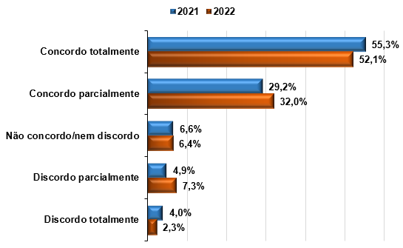

ESCOLA

 | Escola | 1 (%) | 2 (%) | 3 (%) | 4 (%) | 5 (%) | Total
 | ESE | 46.7 | 40.0 | 6.7 | 6.7 |  | 100.0%
 | ESGCN | 44.4 | 33.3 |  | 22.2 |  | 100.0%
 | ESSU | 60.0 | 40.0 |  |  |  | 100.0%
 | ESGPPJS | 50.0 | 32.8 | 6.9 | 7.5 | 2.9 | 100.0%
 | ESP | 90.9 |  | 9.1 |  |  | 100.0%

CURSO

 | Escola | 1 (%) | 2 (%) | 3 (%) | 4 (%) | 5 (%) | Total
 | BACHARELADO EM ADMINISTRAÇÃO | 44.4 | 33.3 |  | 22.2 |  | 100.0%
 | BACHARELADO EM DIREITO | 50.0 | 32.8 | 6.9 | 7.5 | 2.9 | 100.0%
 | BACHARELADO EM ENGENHARIA DA COMPUTAÇÃO | 66.7 |  | 33.3 |  |  | 100.0%
 | BACHARELADO EM ENGENHARIA DE PRODUÇÃO | 100.0 |  |  |  |  | 100.0%
 | BACHARELADO EM SERVIÇO SOCIAL | 60.0 | 40.0 |  |  |  | 100.0%
 | LICENCIATURA EM PEDAGOGIA | 46.7 | 40.0 | 6.7 | 6.7 |  | 100.0%
 | TECNOLOGIA EM ANÁLISE E DESENVOLVIMENTO DE SISTEMAS | 100.0 |  |  |  |  | 100.0%

GERAL DA IES

O curso propicia formação necessária para o desempenho profissional:

1 | Concordo totalmente
2 | Concordo parcialmente
3 | Não concordo/nem discordo
4 | Discordo parcialmente
5 | Discordo totalmente

 |  |  | 1 (%) | 2 (%) | 3 (%) | 4 (%) | 5 (%) | Total
 |  | Geral IES | 48.4 | 35.6 | 7.8 | 5.0 | 3.2 | 100.0%

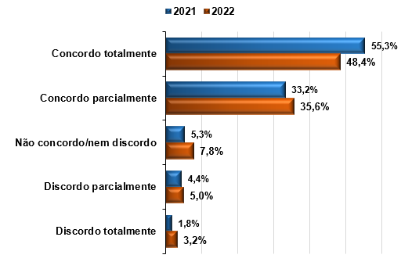

ESCOLA

 | Escola | 1 (%) | 2 (%) | 3 (%) | 4 (%) | 5 (%) | Total
 | ESE | 53.3 | 46.7 |  |  |  | 100.0%
 | ESGCN | 44.4 | 33.3 |  | 11.1 | 11.1 | 100.0%
 | ESSU | 80.0 | 20.0 |  |  |  | 100.0%
 | ESGPPJS | 44.8 | 36.8 | 9.2 | 5.7 | 3.4 | 100.0%
 | ESP | 72.7 | 18.2 | 9.1 |  |  | 100.0%

ESCOLA

 | Curso | 1 (%) | 2 (%) | 3 (%) | 4 (%) | 5 (%) | Total
 | BACHARELADO EM ADMINISTRAÇÃO | 44.4 | 33.3 |  | 11.1 | 11.1 | 100.0%
 | BACHARELADO EM DIREITO | 44.8 | 36.8 | 9.2 | 5.7 | 3.4 | 100.0%
 | BACHARELADO EM ENGENHARIA DA COMPUTAÇÃO |  | 66.7 | 33.3 |  |  | 100.0%
 | BACHARELADO EM ENGENHARIA DE PRODUÇÃO | 100.0 |  |  |  |  | 100.0%
 | BACHARELADO EM SERVIÇO SOCIAL | 80.0 | 20.0 |  |  |  | 100.0%
 | LICENCIATURA EM PEDAGOGIA | 53.3 | 46.7 |  |  |  | 100.0%
 | TECNOLOGIA EM ANÁLISE E DESENVOLVIMENTO DE SISTEMAS | 100.0 |  |  |  |  | 100.0%

GERAL DA IES

Avalie o currículo do seu curso em relação à integração entre os conteúdos das disciplinas do módulo:

1 | Os conteúdos das disciplinas são bem integrados
2 | Os conteúdos das disciplinas são relativamente integrados
3 | Os conteúdos das disciplinas são pouco integrados
4 | Os conteúdos das disciplinas não apresentam integração

 |  |  | 1 (%) | 2 (%) | 3 (%) | 4 (%) | Total
 |  | Geral IES | 59.8 | 33.8 | 5 | 1.4 | 100.0%
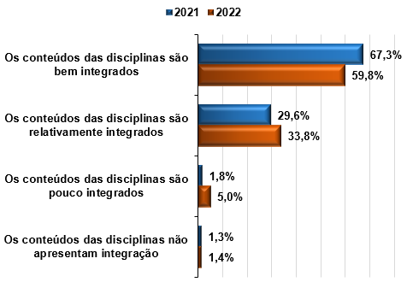

ESCOLA

 | Escola | 1 (%) | 2 (%) | 3 (%) | 4 (%) | Total
 | ESE | 60.0 | 33.3 | 6.7 |  | 100.0%
 | ESGCN | 77.8 | 22.2 |  |  | 100.0%
 | ESSU | 90.0 | 10.0 |  |  | 100.0%
 | ESGPPJS | 55.2 | 37.4 | 5.7 | 1.7 | 100.0%
 | ESP | 90.9 | 9.1 |  |  | 100.0%

CURSO

 | Curso | 1 (%) | 2 (%) | 3 (%) | 4 (%) | Total
 | BACHARELADO EM ADMINISTRAÇÃO | 77.8 | 22.2 |  |  | 100.0%
 | BACHARELADO EM DIREITO | 55.2 | 37.4 | 5.7 | 1.7 | 100.0%
 | BACHARELADO EM ENGENHARIA DA COMPUTAÇÃO | 66.7 | 33.3 |  |  | 100.0%
 | BACHARELADO EM ENGENHARIA DE PRODUÇÃO | 100.0 |  |  |  | 100.0%
 | BACHARELADO EM SERVIÇO SOCIAL | 90.0 | 10.0 |  |  | 100.0%
 | LICENCIATURA EM PEDAGOGIA | 60.0 | 33.3 | 6.7 |  | 100.0%
 | TECNOLOGIA EM ANÁLISE E DESENVOLVIMENTO DE SISTEMAS | 100.0 |  |  |  | 100.0%

GERAL DA IES

Como você avalia o nível de exigência do curso:

1 | Deveria exigir muito mais de mim
2 | Deveria exigir um pouco mais de mim
3 | Exige de mim na medida certa
4 | Deveria exigir um pouco menos de mim
5 | Deveria exigir muito menos de mim

 |  |  |  | 1 (%) | 2 (%) | 3 (%) | 4 (%) | 5 (%) | Total
 |  |  | Geral IES | 10.5 | 17.4 | 65.8 | 5.5 | 0.9 | 100.0%

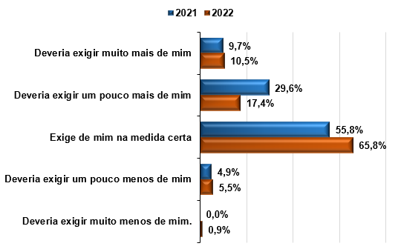

ESCOLA

 | Escola | 1 (%) | 2 (%) | 3 (%) | 4 (%) | 5 (%) | Total
 | ESE |  | 6.7 | 93.3 |  |  | 100.0%
 | ESGCN | 11.1 |  | 88.9 |  |  | 100.0%
 | ESSU | 10.0 | 10.0 | 60.0 | 20.0 |  | 100.0%
 | ESGPPJS | 11.5 | 19.5 | 62.6 | 5.2 | 1.1 | 100.0%
 | ESP | 9.1 | 18.2 | 63.6 | 9.1 |  | 100.0%

CURSO

 | Curso | 1 (%) | 2 (%) | 3 (%) | 4 (%) | 5 (%) | Total
 | BACHARELADO EM ADMINISTRAÇÃO | 11.1 |  | 88.9 |  |  | 100.0%
 | BACHARELADO EM DIREITO | 11.5 | 19.5 | 62.6 | 5.2 | 1.1 | 100.0%
 | BACHARELADO EM ENGENHARIA DA COMPUTAÇÃO |  | 66.7 | 33.3 |  |  | 100.0%
 | BACHARELADO EM ENGENHARIA DE PRODUÇÃO | 20.0 |  | 80.0 |  |  | 100.0%
 | BACHARELADO EM SERVIÇO SOCIAL | 10.0 | 10.0 | 60.0 | 20.0 |  | 100.0%
 | LICENCIATURA EM PEDAGOGIA |  | 6.7 | 93.3 |  |  | 100.0%
 | TECNOLOGIA EM ANÁLISE E DESENVOLVIMENTO DE SISTEMAS |  |  | 66.7 | 33.3 |  | 100.0%

GERAL DA IES

Ao buscar uma boa formação que me habilite a um novo emprego ou profissão, você procura cursos que possuem principalmente, quais das seguintes características:

Q1 | Reconhecidos pelo Ministério da Educação – MEC
Q2 | Tenham uma boa avaliação do MEC (ENADE e Reconhecimento de Curso)
Q3 | Possuam professores com boa formação acadêmica, maioria de mestres e doutores
Q4 | Possuam professores com boa experiência no mercado de trabalho em suas áreas
Q5 | Sejam tradicionais, de profissões já reconhecidas pelo mercado
Q6 | Sejam inovadores, de novas profissões do mercado de trabalho
Q7 | Possuam flexibilidade de matriz curricular, para poder montar meu perfil profissional
Q8 | Que possibilitem flexibilidade nos horários de estudo
Q9 | Apresentem práticas e estudos de caso realizados em laboratórios (físicos ou virtuais)
Q10 | Possuam bons materiais didáticos
Q11 | Ofertem livros físicos e/ou virtuais
Q12 | Ofertem materiais para atividades práticas individuais (laboratórios portáteis)
Q13 | Tenham aulas ao vivo (mesmo que on-line) com professores e alunos
Q14 | Realizem atividades em grupo

 | Quesitos |  |  |  |  | 2021 | 2022
 | Reconhecidos pelo Ministério da Educação – MEC |  |  |  |  | 68.1% | 63.9%
 | Tenham uma boa avaliação do MEC (ENADE e Reconhecimento de Curso) |  |  |  |  | 62.4% | 66.2%
 | Possuam professores com boa formação acadêmica, maioria de mestres e doutores |  |  |  |  | 53.5% | 58.4%
 | Possuam professores com boa experiência no mercado de trabalho em suas áreas |  |  |  |  | 46.5% | 53.4%
 | Sejam tradicionais, de profissões já reconhecidas pelo mercado |  |  |  |  | 7.1% | 18.7%
 | Sejam inovadores, de novas profissões do mercado de trabalho |  |  |  |  | 32.3% | 27.9%
 | Possuam flexibilidade de matriz curricular, para poder montar meu perfil profissional |  |  |  |  | 18.1% | 21.9%
 | Que possibilitem flexibilidade nos horários de estudo |  |  |  |  | 24.8% | 24.7%
 | Apresentem práticas e estudos de caso realizados em laboratórios (físicos ou virtuais) |  |  |  |  | 30.5% | 30.1%
 | Possuam bons materiais didáticos |  |  |  |  | 36.7% | 46.1%
 | Ofertem livros físicos e/ou virtuais |  |  |  |  | 31.9% | 38.4%
 | Ofertem materiais para atividades práticas individuais (laboratórios portáteis) |  |  |  |  | 18.6% | 16.4%
 | Tenham aulas ao vivo (mesmo que on-line) com professores e alunos |  |  |  |  | 30.5% | 31.5%
 | Realizem atividades em grupo |  |  |  |  | 19.0% | 17.8%

ESCOLA

 | Escola | Q1 | Q2 | Q3 | Q4 | Q5 | Q6 | Q7 | Q8 | Q9 | Q10 | Q11 | Q12 | Q13 | Q14 | Total
 | ESE | 66.7% | 66.7% | 33.3% | 60.0% |  | 33.3% | 20.0% | 20.0% | 20.0% | 53.3% | 40.0% | 13.3% | 33.3% | 13.3% | 473.3%
 | ESGCN | 66.7% | 55.6% | 66.7% | 33.3% | 11.1% | 11.1% | 22.2% | 11.1% | 44.4% | 33.3% | 22.2% | 22.2% | 11.1% | 22.2% | 433.3%
 | ESSU | 50.0% | 70.0% | 40.0% | 20.0% | 10.0% | 10.0% |  | 20.0% | 30.0% | 40.0% | 30.0% | 30.0% | 10.0% |  | 360.0%
 | ESGPPJS | 63.8% | 66.1% | 61.5% | 55.2% | 19.0% | 28.2% | 21.3% | 25.3% | 29.9% | 47.1% | 40.8% | 14.4% | 33.3% | 18.4% | 524.1%
 | ESP | 72.7% | 72.7% | 54.5% | 63.6% | 54.5% | 45.5% | 54.5% | 36.4% | 36.4% | 36.4% | 18.2% | 36.4% | 36.4% | 27.3% | 645.5%

CURSO

 | Curso | Q1 | Q2 | Q3 | Q4 | Q5 | Q6 | Q7 | Q8 | Q9 | Q10 | Q11 | Q12 | Q13 | Q14 | Total
 | BACHARELADO EM ADMINISTRAÇÃO | 66.7% | 55.6% | 66.7% | 33.3% | 11.1% | 11.1% | 22.2% | 11.1% | 44.4% | 33.3% | 22.2% | 22.2% | 11.1% | 22.2% | 433.3%
...

Coordenação
Pesquisa de Ambiente Acadêmico Presencial - 2022
MENU

Coordenação

 | *TR: Total de Respostas
 | *NTCA: Não tenho condições de avaliar
GERAL DA IES

Mantém bom relacionamento com os alunos:

1 | Concordo totalmente
2 | Concordo parcialmente
3 | Não concordo/nem discordo
4 | Discordo parcialmente
5 | Discordo totalmente
6 | Não tenho condições de avaliar

 |  | 1 (%) | 2 (%) | 3 (%) | 4 (%) | 5 (%) | 6 (%) | Total
 | Geral IES | 37.9 | 27.9 | 12.3 | 9.1 | 8.7 | 4.1 | 100.0%

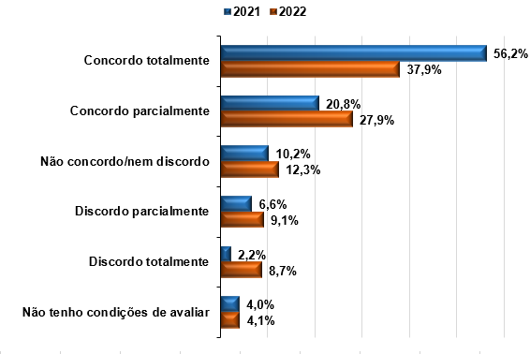

ESCOLA

 | Escola | 1 (%) | 2 (%) | 3 (%) | 4 (%) | 5 (%) | 6 (%) | Total
 | ESE | 66.7 | 6.7 | 20.0 |  |  | 6.7 | 100.0%
 | ESGCN | 66.7 | 22.2 |  | 11.1 |  |  | 100.0%
 | ESSU | 70.0 | 30.0 |  |  |  |  | 100.0%
 | ESGPPJS | 31.0 | 30.5 | 13.8 | 9.8 | 10.3 | 4.6 | 100.0%
...
1 | Concordo totalmente
2 | Concordo parcialmente
3 | Não concordo/nem discordo
4 | Discordo parcialmente
5 | Discordo totalmente
6 | Não tenho condições de avaliar

 |  | 1 (%) | 2 (%) | 3 (%) | 4 (%) | 5 (%) | 6 (%) | Total
 | Geral IES | 34.2 | 29.2 | 9.1 | 11.4 | 10.0 | 5.9 | 100.0%

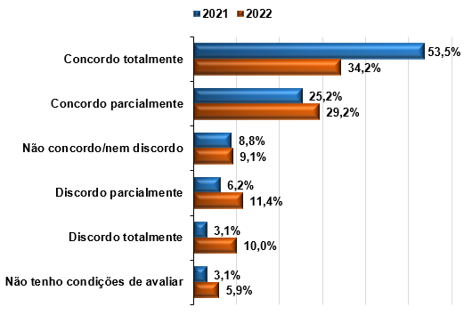

ESCOLA

 | Escola | 1 (%) | 2 (%) | 3 (%) | 4 (%) | 5 (%) | 6 (%) | Total
 | ESE | 33.3 | 40.0 | 6.7 | 13.3 |  | 6.7 | 100.0%
 | ESGCN | 77.8 | 11.1 |  |  | 11.1 |  | 100.0%
 | ESSU | 60.0 | 40.0 |  |  |  |  | 100.0%
 | ESGPPJS | 29.3 | 28.2 | 10.9 | 13.2 | 11.5 | 6.9 | 100.0%
 | ESP | 54.5 | 36.4 |  |  | 9.1 |  | 100.0%
...
1 | Concordo totalmente
2 | Concordo parcialmente
3 | Não concordo/nem discordo
4 | Discordo parcialmente
5 | Discordo totalmente
6 | Não tenho condições de avaliar

 |  | 1 (%) | 2 (%) | 3 (%) | 4 (%) | 5 (%) | 6 (%) | Total
 | Geral IES | 30.6 | 28.3 | 15.1 | 10.0 | 8.2 | 7.8 | 100.0%
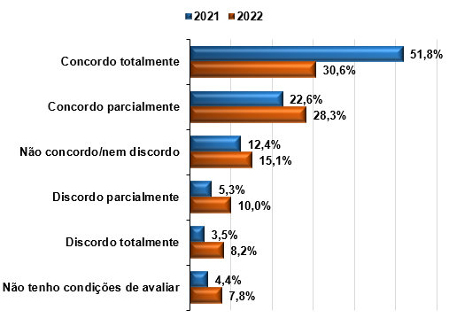

ESCOLA

 | Escola | 1 (%) | 2 (%) | 3 (%) | 4 (%) | 5 (%) | 6 (%) | Total
 | ESE | 53.3 | 33.3 | 6.7 |  | 6.7 |  | 100.0%
 | ESGCN | 55.6 | 44.4 |  |  |  |  | 100.0%
 | ESSU | 70.0 | 30.0 |  |  |  |  | 100.0%
 | ESGPPJS | 24.1 | 27.0 | 17.8 | 12.6 | 9.2 | 9.2 | 100.0%
 | ESP | 45.5 | 27.3 | 9.1 |  | 9.1 | 9.1 | 100.0%
...
1 | Concordo totalmente
2 | Concordo parcialmente
3 | Não concordo/nem discordo
4 | Discordo parcialmente
5 | Discordo totalmente
6 | Não tenho condições de avaliar

 |  | 1 (%) | 2 (%) | 3 (%) | 4 (%) | 5 (%) | 6 (%) | Total
 | Geral IES | 40.6 | 24.7 | 12.8 | 8.2 | 9.6 | 4.1 | 100.0%

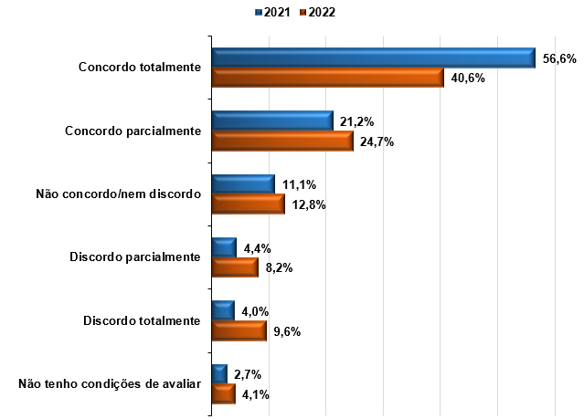

ESCOLA

 | Escola | 1 (%) | 2 (%) | 3 (%) | 4 (%) | 5 (%) | 6 (%) | Total
 | ESE | 53.3 | 40.0 |  |  | 6.7 |  | 100.0%
 | ESGCN | 66.7 | 22.2 |  |  | 11.1 |  | 100.0%
 | ESSU | 90.0 | 10.0 |  |  |  |  | 100.0%
 | ESGPPJS | 33.9 | 25.3 | 15.5 | 9.8 | 10.3 | 5.2 | 100.0%
 | ESP | 63.6 | 9.1 | 9.1 | 9.1 | 9.1 |  | 100.0%
...

Central Atendimento Aluno
Pesquisa de Ambiente Acadêmico Presencial - 2022
MENU

Central de Atendimento ao Aluno

 | *TR: Total de Respostas
 | *NTCA: Não tenho condições de avaliar
GERAL DA IES

Q1 | Tempo de espera para o atendimento.
...

Solicitação Servicos
Pesquisa de Ambiente Acadêmico Presencial - 2022
MENU

Solicitação de Serviços

 | *NTCA: Não tenho condições de avaliar
GERAL DA IES

Q1 | Facilidade de uso do módulo de solicitação de serviços no Univirtus
Q2 | Facilidade para encontrar o serviço que necessita
Q3 | Cumprimento do prazo de retorno das solicitações realizadas

 |  | Q1 | NTCA (%) | Q2 | NTCA (%) | Q3 | NTCA (%) | Média
 | Geral IES | 8.0 | 9.1 | 7.9 | 7.8 | 7.8 | 11.9 | 7.9
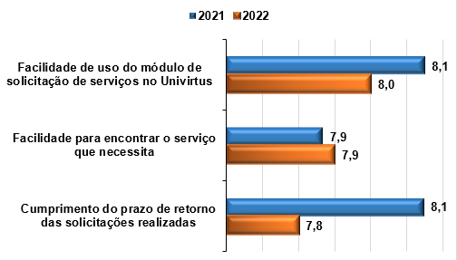

ESCOLA

 | Escola | Q1 | NTCA (%) | Q2 | NTCA (%) | Q3 | NTCA (%) | Média
 | Escola Superior de Educação | 8.5 | 0.0% | 8.3 | 0.0% | 8.0 | 6.7% | 8.3
 | Escola Superior de Gestão Pública, Política, Jurídica e Segurança | 7.9 | 10.9% | 7.7 | 9.2% | 7.6 | 13.8% | 7.7
 | Escola Superior de Gestão, Comunicação e Negócios | 8.6 | 11.1% | 8.8 | 11.1% | 8.9 | 11.1% | 8.8
 | Escola Superior de Saúde Única | 8.7 | 0.0% | 8.8 | 0.0% | 8.5 | 0.0% | 8.7
 | Escola Superior Politécnica Uninter | 8.0 | 0.0% | 8.3 | 0.0% | 7.8 | 0.0% | 8.0
...

Servicos Financeiros
Pesquisa de Ambiente Acadêmico Presencial - 2022
MENU

Serviços Financeiros

 | *NTCA: Não tenho condições de avaliar
GERAL DA IES

Q1 | Qualidade do atendimento (cordialidade, agilidade, disponibilidade para atendimento).
Q2 | Fornecimento adequado de informações (segurança e confiabilidade na informação fornecida).
Q3 | Retorno aos alunos de questionamentos ou solicitações.
Q4 | Facilidade de uso do módulo financeiro no Univirtus

 |  | Q1 | NTCA (%) | Q2 | NTCA (%) | Q3 | NTCA (%) | Q4 | NTCA (%) | Média
 | Geral IES | 8.0 | 26.5 | 7.9 | 26.9 | 7.7 | 26.9 | 8.1 | 19.2 | 7.9

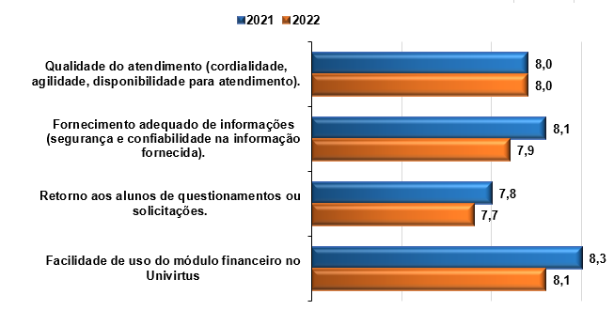

ESCOLA

 | Escola | Q1 | NTCA (%) | Q2 | NTCA (%) | Q3 | NTCA (%) | Q4 | NTCA (%) | Média
 | Escola Superior de Educação | 8.6 | 33.3% | 8.6 | 33.3% | 8.6 | 33.3% | 9.0 | 33.3% | 8.7
 | Escola Superior de Gestão Pública, Política, Jurídica e Segurança | 7.8 | 25.9% | 7.7 | 26.4% | 7.5 | 26.4% | 7.9 | 17.8% | 7.7
 | Escola Superior de Gestão, Comunicação e Negócios | 8.5 | 55.6% | 8.8 | 55.6% | 8.3 | 55.6% | 8.8 | 33.3% | 8.6
 | Escola Superior de Saúde Única | 8.8 | 10.0% | 8.9 | 10.0% | 8.4 | 10.0% | 8.7 | 10.0% | 8.7
 | Escola Superior Politécnica Uninter | 8.8 | 18.2% | 8.7 | 18.2% | 8.4 | 18.2% | 9.0 | 18.2% | 8.7
...

Material Didático
Pesquisa de Ambiente Acadêmico Presencial - 2022
MENU

Material Didático

 | *TR: Total de Respostas
 | *NTCA: Não tenho condições de avaliar
GERAL DA IES

Q1 | Os livros são entregues até o início das disciplinas.
Q2 | Os livros são entregues sem danos ou conteúdo faltando.
Q3 | Reposição dos materiais didáticos enviados com defeito.
Q4 | Organização e agilidade do processo de entrega dos livros nos polos

 |  | Q1 | NTCA (%) | Q2 | NTCA (%) | Q3 | NTCA (%) | Q4 | NTCA (%) | Média
 | Geral IES | 7.9 | 56.2 | 8.6 | 56.6 | 8.3 | 67.1 | 8.2 | 57.5 | 8.2
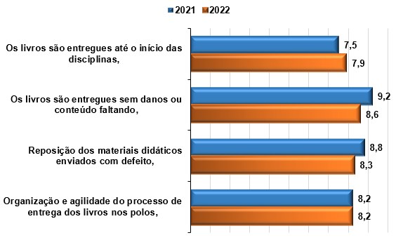

ESCOLA

 | Escola | Q1 | NTCA | Q2 | NTCA | Q3 | NTCA | Q4 | NTCA | Média
 | Escola Superior de Educação | 7.6 | 13.3% | 9.6 | 6.7% | 9.6 | 53.3% | 8.2 | 6.7% | 8.7
 | Escola Superior de Gestão Pública, Política, Jurídica e Segurança | 7.5 | 66.7% | 8.0 | 67.8% | 7.8 | 71.3% | 7.7 | 68.4% | 7.8
 | Escola Superior de Gestão, Comunicação e Negócios | 9.1 | 11.1% | 9.5 | 11.1% | 9.0 | 55.6% | 9.3 | 11.1% | 9.2
 | Escola Superior de Saúde Única | 8.6 | 0.0% | 9.4 | 0.0% | 9.3 | 40.0% | 9.3 | 0.0% | 9.2
 | Escola Superior Politécnica Uninter | 9.3 | 36.4% | 9.3 | 36.4% | 9.4 | 54.5% | 9.0 | 45.5% | 9.2
...

LPI
Pesquisa de Ambiente Acadêmico - Presencial - 2022
MENU
Curso

Laboratório Portátil Individual - LPI
 | *TR: Total de Respostas
 | *NTCA: Não tenho condições de avaliar
 | IMPORTANTE: na estratificação por Curso e por Escola, foram considerados somente aqueles cujos alunos receberam LPI no primeiro semestre de 2022.
GERAL DA IES

No seu curso, você recebe um LABORATÓRIO PORTÁTIL INDIVIDUAL - LPI para atividades práticas?
Q1 | Sim
Q2 | Não
Q3 | Não tenho certeza

 |  |  |  |  | Q1 | Q2 | Q3 | Total
 |  |  | Geral IES |  | 11.0% | 53.4% | 35.6% | 100.0%

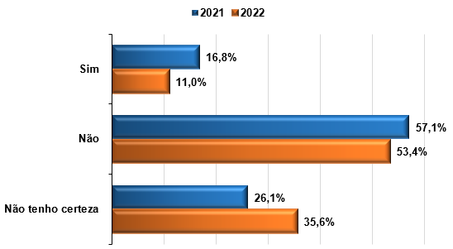

 |  |  |  | Obs.: considera todos os cursos participantes da pesquisa.

ESCOLA

 | Escola | Q1 | Q2 | Q3 | Total
 | ESP | 81.8% |  | 18.2% | 100.0%

CURSO
...
Caso no seu curso, você receba o LPI, no polo onde está matriculado(a) disponibiliza um espaço específico para utilizar o LPI?

Q1 | Sim
Q2 | Não
Q3 | Não tenho certeza
Q4 | Meu curso não requer LPI para atividades práticas

 |  |  |  |  |  | Q1 (%) | Q2 (%) | Q3 (%) | Q4 (%) | Total
 |  |  |  | Geral IES |  | 11.4 | 13.2 | 22.8 | 52.5 | 100.0%

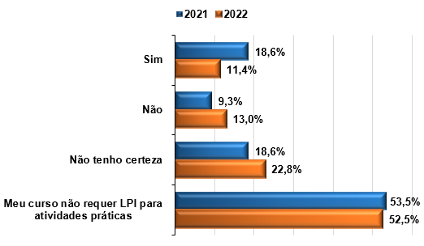

ESCOLA

 | Escola | Q1 (%) | Q2 (%) | Q3 (%) | Q4 (%) | Total
 | ESP | 63.6 | 9.1 | 18.2 | 9.1 | 100.0%

CURSO
...

CMA
Pesquisa de Ambiente Acadêmico Presencial - 2022
MENU

Central de Mediação Acadêmica - CMA

 | *TR: Total de Respostas
 | *NTCA: Não tenho condições de avaliar
GERAL DA IES

Caso, nos últimos 12 meses, você tenha feito contato com a Central de Mediação Acadêmica – CMA, o retorno dado pelo setor, solucionou seu problema?

Q1 | Sim, sempre
Q2 | Sim, na maior parte das vezes
Q3 | Sim, na menor parte das vezes
Q4 | Não, em nenhuma das vezes
Q5 | Não tenho condições de avaliar

 |  | Q1 (%) | Q2 (%) | Q3 (%) | Q4 (%) | Q5 (%)
 | Geral IES | 17.8 | 16.9 | 10.0 | 8.2 | 47.0

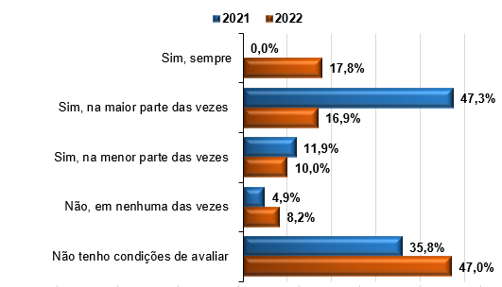

ESCOLA

 | Escola | Q1 (%) | Q2 (%) | Q3 (%) | Q4 (%) | Q5 (%) | Total
 | ESE | 13.3 | 33.3 | 20.0 |  | 33.3 | 100.0%
 | ESGCN | 33.3 |  |  |  | 66.7 | 100.0%
 | ESSU | 30.0 | 20.0 |  | 10.0 | 40.0 | 100.0%
 | ESGPPJS | 14.4 | 16.1 | 10.3 | 9.2 | 50.0 | 100.0%
 | ESP | 54.5 | 18.2 | 9.1 | 9.1 | 9.1 | 100.0%
...
Q1 | Semanalmente
Q2 | Quinzenalmente
Q3 | Mensalmente
Q4 | Ocasionalmente
Q5 | Conheço o setor, mas nunca precisei utilizar seus serviços
Q6 | Não conheço o setor e quais serviços ele oferece

 |  | Q1 (%) | Q2 (%) | Q3 (%) | Q4 (%) | Q5 (%) | Q6 (%) | Total
 | Geral IES | 2.7 | 2.7 | 5.0 | 47.0 | 13.7 | 28.8 | 100.0%

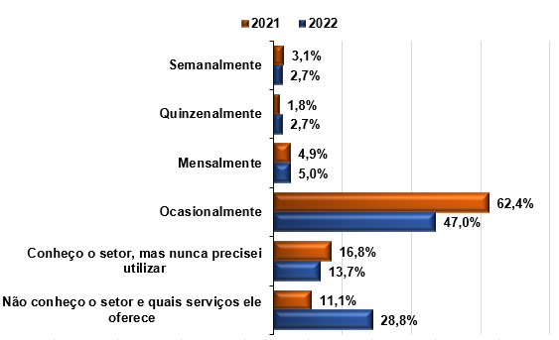

ESCOLA

 | Escola | Q1 (%) | Q2 (%) | Q3 (%) | Q4 (%) | Q5 (%) | Q6 (%) | Total
 | ESE |  | 6.7 | 6.7 | 73.3 | 13.3 |  | 100.0%
 | ESGCN | 11.1 |  |  | 33.3 | 22.2 | 33.3 | 100.0%
 | ESSU | 20.0 |  | 10.0 | 50.0 | 20.0 |  | 100.0%
 | ESGPPJS | 1.1 | 2.3 | 5.2 | 44.3 | 13.2 | 33.9 | 100.0%
 | ESP | 9.1 | 9.1 |  | 63.6 | 9.1 | 9.1 | 100.0%
...
Q1 | Facilidade de utilização da ferramenta de autoatendimento (automático – Chat Robô)
Q2 | Fornecimento adequado de informações por meio do autoatendimento (automático – Chat Robô)
Q3 | Qualidade do atendimento realizado pelo atendimento on-line (Chat com Assistente)
Q4 | Fornecimento adequado de informações por meio do atendimento on-line (Chat com Assistente)
Q5 | Qualidade do atendimento realizado pelo 0800 (telefone)
Q6 | Fornecimento adequado de informações por meio do 0800 (telefone)

 |  | Q1 (%) | NTCA (%) | Q2 (%) | NTCA (%) | Q3 (%) | NTCA (%) | Q4 (%) | NTCA (%) | Q5 (%) | NTCA (%) | Q6 (%) | NTCA (%) | Média
 | Geral IES | 7.3 | 41.6 | 7.2 | 41.1 | 7.3 | 39.7 | 7.3 | 41.6 | 7.2 | 57.5 | 7.2 | 57.1 | 7.3

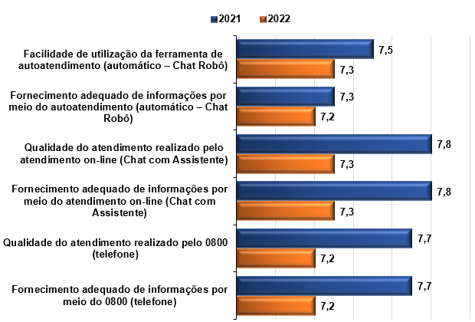

ESCOLA

 | Escola | Q1 | NTC | Q2 | NTC | Q3 | NTC | Q4 | NTC | Q5 | NTC | Q6 | NTC | Média
 | Escola Superior de Educação | 8.3 | 0.1 | 7.9 | 0.1 | 8.1 | 0.1 | 7.8 | 0.1 | 7.6 | 0.5 | 7.6 | 0.5 | 7.9
 | Escola Superior de Gestão Pública, Política, Jurídica e Segurança | 7.0 | 0.5 | 7.1 | 0.5 | 7.1 | 0.4 | 7.2 | 0.5 | 6.9 | 0.6 | 6.9 | 0.6 | 7.0
 | Escola Superior de Gestão, Comunicação e Negócios | 8.0 | 0.7 | 8.0 | 0.7 | 8.3 | 0.7 | 8.3 | 0.7 | 8.0 | 0.8 | 8.5 | 0.8 | 8.2
 | Escola Superior de Saúde Única | 7.9 | 0.2 | 7.6 | 0.2 | 7.8 | 0.2 | 7.9 | 0.2 | 9.0 | 0.3 | 8.7 | 0.3 | 8.1
 | Escola Superior Politécnica Uninter | 8.1 | 0.0 | 7.1 | 0.0 | 8.1 | 0.0 | 7.4 | 0.0 | 8.0 | 0.3 | 8.1 | 0.3 | 7.8
...

CPA
Pesquisa de Ambiente Acadêmico Presencial - 2022
MENU

Comissão Própria de Avaliação - CPA

 | *TR: Total de Respostas
 | *NTCA: Não tenho condições de avaliar
GERAL DA IES

Para sua análise sobre as questões da Comissão Própria de Avaliação – CPA, leve em consideração todas as pesquisas institucionais que foram disponibilizadas pelo setor por meio do Univirtus.

Q1 | Importância dos temas pesquisados
Q2 | Quantidade de pesquisas realizadas ao ano
Q3 | Clareza e objetividade das questões
Q4 | Número de questões e tamanho do questionário
Q5 | Facilidade de preenchimento e envio dos questionários

 |  | Q1 | NTCA Q1 (%) | Q2 | NTCA Q2 (%) | Q3 | NTCA Q3 (%) | Q4 | NTCA Q4 (%) | Q5 | NTCA Q5 (%) | Média
 | Geral IES | 8.3 | 34.7 | 8.1 | 35.6 | 8.3 | 33.8 | 7.8 | 33.3 | 8.4 | 33.3 | 8.1

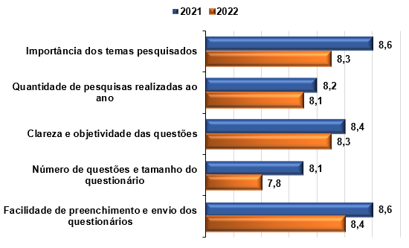

ESCOLA

 | Escola | Q1 | NTC | Q2 | NTC | Q3 | NTC | Q4 | NTC | Q5 | NTC | Média
 | Escola Superior de Educação | 9.1 | 20.0% | 8.8 | 20.0% | 8.9 | 20.0% | 8.5 | 20.0% | 9.0 | 20.0% | 8.9
 | Escola Superior de Gestão Pública, Política, Jurídica e Segurança | 8.1 | 39.1% | 7.9 | 39.7% | 8.1 | 37.9% | 7.5 | 37.4% | 8.3 | 37.4% | 8.0
 | Escola Superior de Gestão, Comunicação e Negócios | 7.3 | 33.3% | 7.2 | 33.3% | 8.7 | 33.3% | 7.5 | 33.3% | 8.7 | 33.3% | 7.9
 | Escola Superior de Saúde Única | 9.2 | 0.0% | 9.2 | 10.0% | 9.0 | 0.0% | 9.0 | 0.0% | 9.1 | 0.0% | 9.1
 | Escola Superior Politécnica Uninter | 9.0 | 18.2% | 9.1 | 18.2% | 9.1 | 18.2% | 8.9 | 18.2% | 8.6 | 18.2% | 8.9
...
Entre as alternativas abaixo, quais delas você considera que servem de incentivo para que responda sempre aos questionários da CPA?
Q4 | Os questionários serem mais curtos.
Q5 | Realização de alguma ação promocional, como sorteios de prêmios.
Q6 | Saber mais sobre o impacto das avaliações para o curso e o Polo.
Q7 | Ter mais conhecimento sobre o trabalho da CPA.
Q8 | Outra. Qual

 |  |  | Q1 | Q2 | Q3 | Q4 | Q5 | Q6 | Q7 | Q8
 |  | Geral IES | 35.2% | 19.2% | 11.0% | 32.0% | 23.7% | 42.0% | 32.4% | 4.6%
 |  | Obs.: Questão de múltipla escolha

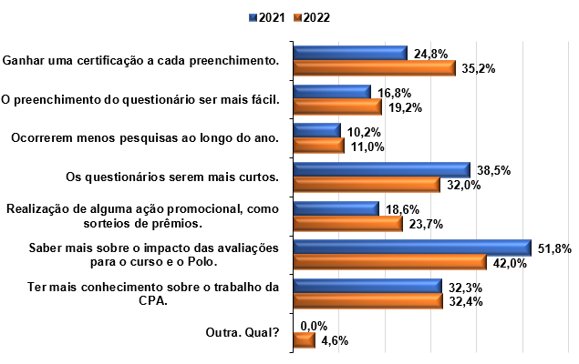

ESCOLA

 | Escola | Q1 | Q2 | Q3 | Q4 | Q5 | Q6 | Q7 | Q8
 | ESE | 20.0% | 13.3% | 20.0% | 26.7% | 20.0% | 26.7% | 46.7% | 6.7%
 | ESGCN | 44.4% | 11.1% | 11.1% | 22.2% | 44.4% | 66.7% | 55.6%
 | ESSU | 20.0% | 10.0% | 20.0% | 30.0% | 20.0% | 30.0% | 30.0% | 10.0%
 | ESGPPJS | 37.4% | 19.5% | 8.0% | 32.8% | 21.8% | 42.0% | 29.9% | 4.6%
 | ESP | 27.3% | 36.4% | 36.4% | 36.4% | 45.5% | 54.5% | 36.4%
...

